工作表1
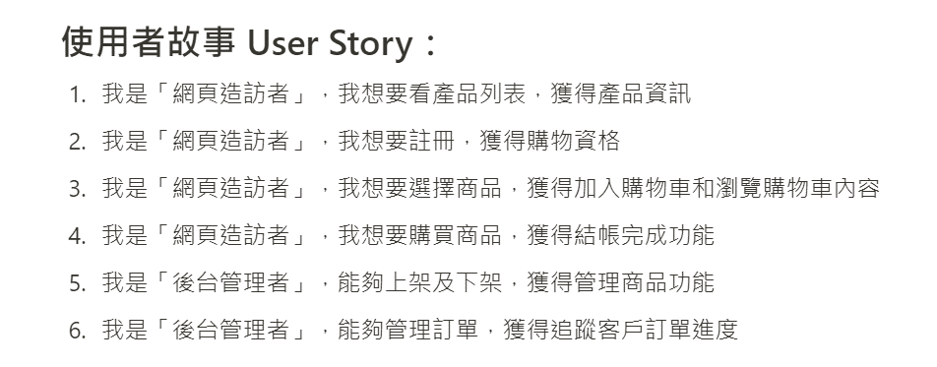
**Chloe寶藏選品**
1.0 首頁﻿ | 2.0 商品列表﻿﻿ | 3.0 會員專區 | 4.0 購物車
 | 2.1 商品分類﻿ | 3.1 登入 | 4.1 訂單明細
 | 2.2 商品明細﻿ | 3.2 新會員註冊 | 4.2 填寫收件人資料
 |  |  | 4.3 訂單完成

